Inschrijformulier 626

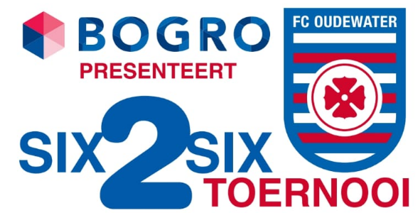

 |  |  | Inschrijfformulier |  |  |  |  |  | Voorwaarden aanmelding
 |  |  | EK-Editie 2020

Teamnaam: | Land wordt toegewezen door organisatie
Poule-voorkeur: |  |  |  |  |  |  |  | Recreatie |  | Stuur dit formulier z.s.m. naar: | six2six@fcoudewater.nl
Contactpersoon: |  |  |  |  |  |  |  |  |  | Je krijgt een ontvangstbevestiging van het inschrijfformulier.
E-mailadres: |  |  |  |  |  |  |  |  |  | De bevestiging van deelname en betalingsgegevens volgen later.
Telefoonnummer: |  |  |  |  |  |  |  |  |  | Het inschrijfgeld bedraagt € 15,- per persoon.
 |  |  |  |  |  |  |  |  |  | Voor de inschrijving geldt: vol is vol.
Spelerslijst |  |  |  |  |  |  |  |  |  | Van alle spelers wordt er verwacht dat zij zich aan de spel- en gedragsregels
Voornaam |  | Achternaam |  | Leeftijd | Voetbalteam* | Shirtmaat | Naam op shirt | Rugnummer |  | houden. Consequenties worden gecommuniceerd met de contactpersoon.
 |  |  |  |  |  | - |  |  |  | Contactpersoon dient alle spelers te informeren over spel-en gedragregels
 |  |  |  |  |  | - |  |  |  | en eventuele andere informatie die van toepassing is op dit toernooi.
 |  |  |  |  |  | - |  |  |  | Er wordt geen alcoholische drank geschonken aan personen onder de 18 jaar.
 |  |  |  |  |  | - |  |  |  | Zonder vertoon van geldige legitimatie mag het barpersoneel de verkoop
 |  |  |  |  |  | - |  |  |  | van drank weigeren.
 |  |  |  |  |  | - |  |  |  | Het is mogelijk dat een team, vanwege de poule-grootte en eigen inzicht
 |  |  |  |  |  | - |  |  |  | organisatie, in een ander klasse wordt ingedeeld dan aangevraagd.
 |  |  |  |  |  | - |  |  |  | Deelname vanaf 18 jaar!
 |  |  |  |  |  | -
 |  |  |  |  |  | -
 |  |  |  |  |  | -
 |  |  |  |  |  | -
* Indien spelend lid bij een voetbalvereniging, graag huidige team invullen.

